2021_data
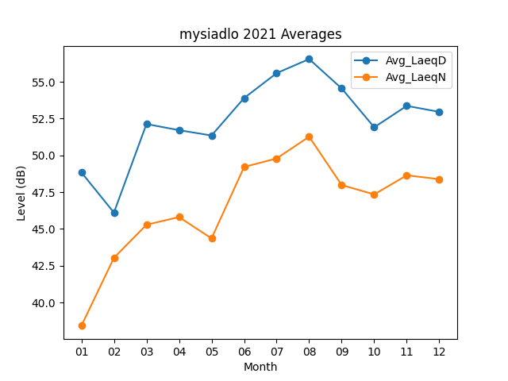
Month | Avg_LaeqD | Avg_LaeqN
01 | 48.84516129 | 38.412903226
02 | 46.110714286 | 43.032142857
03 | 52.135483871 | 45.283870968
04 | 51.716666667 | 45.806666667
05 | 51.35483871 | 44.35483871
06 | 53.9 | 49.213333333
07 | 55.596774194 | 49.793548387
08 | 56.55483871 | 51.274193548
09 | 54.553333333 | 47.983333333
10 | 51.912903226 | 47.348387097
11 | 53.37 | 48.646666667
12 | 52.961290323 | 48.383870968

